Capa
Ministério da Agricultura e Pecuária
Secretaria de Política Agrícola - SPA
Departamento de Análise Econômica e Políticas Agropecuárias - DAEP

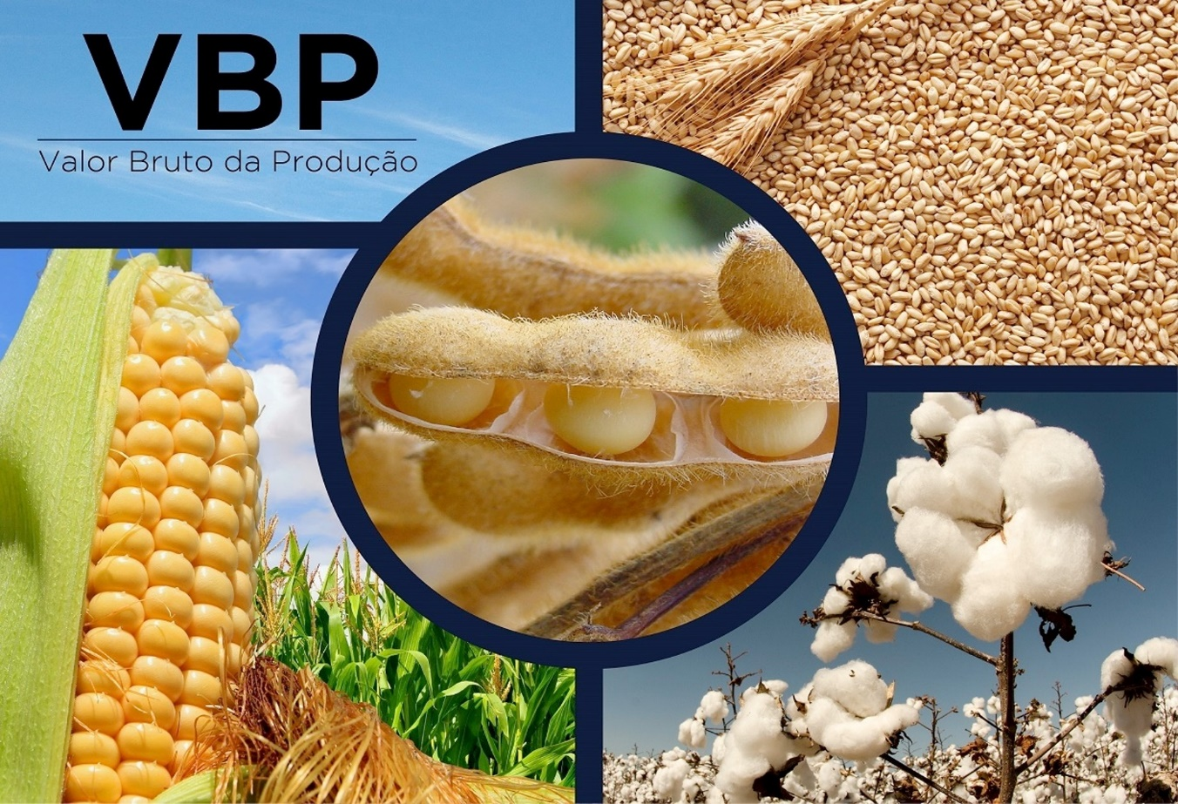
VBP BRASIL - Selecione

mês/2020
junho/2026
VBP Brasil
VBP Completo Real

Laspeyres
Variação

VBP Completo Nominal

Ranking

VBP
Ministério da Agricultura e Pecuária
Secretaria de Política Agrícola - SPA
Departamento de Análise Econômica e Políticas Agropecuárias - DAEP

Voltar
VBP AGROPECUÁRIA - BRASIL
 | TOTAL LAVOURAS | TOTAL PECUÁRIA | VBP TOTAL
2000 | 290.03 | 137.84 | 427.87
2001 | 322.17 | 146.88 | 469.05
2002 | 384.84 | 156.34 | 541.19
2003 | 436.79 | 167.47 | 604.26
2004 | 433.59 | 181.79 | 615.38
2005 | 366.58 | 193.57 | 560.16
2006 | 368.82 | 187.91 | 556.74
2007 | 416.52 | 220.20 | 636.71
2008 | 478.27 | 246.46 | 724.73
2009 | 454.29 | 243.19 | 697.48
2010 | 471.15 | 253.33 | 724.48
2011 | 547.18 | 268.10 | 815.29
2012 | 576.94 | 273.45 | 850.39
2013 | 627.71 | 305.05 | 932.76
2014 | 635.79 | 328.81 | 964.59
2015 | 638.09 | 335.13 | 973.22
2016 | 646.16 | 323.36 | 969.52
2017 | 648.84 | 327.49 | 976.34
2018 | 626.75 | 317.04 | 943.79
2019 | 617.73 | 346.63 | 964.37
2020 | 753.03 | 383.28 | 1,136.31
2021 | 853.46 | 396.47 | 1,249.94
2022 | 858.29 | 390.89 | 1,249.18
2023 | 893.19 | 399.06 | 1,292.24
2024 | 866.41 | 440.45 | 1,306.86
2025 | 958.48 | 518.24 | 1,476.72
2026** | 893.18 | 511.14 | 1,404.32
VALOR BRUTO DA PRODUÇÃO - LAVOURAS E PECUÁRIA - BRASIL
Valores em R$*
LAVOURAS | 2022 | 2023 | 2024 | 2025 | 2026** | variação % 2025/2024 | variação % 2026/2025 | Gráficos
Algodão | 36,387,086,775 | 33,049,290,357 | 34,959,979,706 | 36,648,142,673 | 33,992,551,032 | 4.8 | -7.2
Amendoim | 3,737,047,973 | 4,759,001,014 | 4,489,069,286 | 6,389,002,085 | 5,303,762,249 | 42.3 | -17.0
Arroz | 17,816,084,406 | 22,077,326,073 | 25,595,686,836 | 21,394,552,058 | 15,056,162,976 | -16.4 | -29.6
Banana | 16,593,238,323 | 19,066,795,594 | 22,763,006,194 | 21,899,981,680 | 22,266,049,276 | -3.8 | 1.7
Batata - inglesa | 11,846,184,164 | 12,745,677,110 | 19,994,879,437 | 9,263,588,772 | 12,797,808,039 | -53.7 | 38.2
Cacau | 3,456,827,927 | 4,468,386,741 | 11,366,384,304 | 11,901,916,436 | 5,015,201,539 | 4.7 | -57.9
Café | 58,780,647,347 | 53,698,466,324 | 80,998,409,004 | 118,041,083,038 | 104,371,512,622 | 45.7 | -11.6
Cana-de-açúcar | 104,396,142,081 | 123,658,990,277 | 123,605,309,497 | 120,238,472,787 | 108,770,350,281 | -2.7 | -9.5
Feijão | 16,172,280,008 | 16,256,373,992 | 15,212,412,813 | 12,090,833,035 | 14,002,904,535 | -20.5 | 15.8
Laranja | 18,315,795,218 | 22,457,900,668 | 29,073,949,533 | 25,062,053,684 | 15,081,348,851 | -13.8 | -39.8
 |  |  | 126,548,619 | 155,629,386 | 125,739,009 | 23.0 | -19.2
 |  |  | 19,969,343,477 | 20,354,063,680 | 21,672,678,414 | 1.9 | 6.5
VBP Pecuária - por produto
 | Bovinos | Suínos | Frango | Leite | Ovos
2000 | 61.81 | 11.19 | 30.88 | 24.42 | 9.55
2001 | 68.33 | 13.43 | 32.22 | 23.49 | 9.41
2002 | 72.51 | 13.76 | 36.59 | 23.79 | 9.69
2003 | 73.18 | 14.71 | 41.66 | 26.20 | 11.72
2004 | 82.34 | 16.54 | 44.26 | 26.78 | 11.88
2005 | 79.94 | 19.17 | 52.39 | 30.12 | 11.96
2006 | 82.99 | 16.87 | 47.93 | 28.77 | 11.36
2007 | 90.20 | 18.03 | 64.53 | 35.36 | 12.08
2008 | 99.59 | 21.35 | 72.70 | 39.78 | 13.04
2009 | 98.55 | 21.59 | 69.49 | 40.56 | 13.00
2010 | 103.90 | 23.75 | 68.25 | 44.79 | 12.65
2011 | 109.84 | 23.78 | 73.41 | 46.17 | 14.90
2012 | 111.48 | 22.33 | 73.92 | 48.25 | 17.47
2013 | 120.80 | 25.86 | 82.01 | 55.83 | 20.55
2014 | 138.78 | 27.16 | 79.50 | 60.29 | 23.09
2015 | 143.55 | 29.02 | 84.62 | 54.42 | 23.51
2016 | 134.37 | 26.78 | 86.36 | 50.50 | 25.34
2017 | 131.86 | 39.93 | 78.55 | 56.27 | 20.88
2018 | 132.75 | 31.77 | 78.10 | 55.43 | 19.00
2019 | 142.14 | 39.33 | 91.01 | 54.92 | 19.24
2020 | 163.05 | 52.87 | 89.77 | 56.46 | 21.13
2021 | 166.26 | 49.12 | 104.77 | 56.52 | 19.80
2022 | 162.24 | 42.86 | 102.11 | 61.71 | 21.97
2023 | 154.89 | 49.04 | 98.67 | 69.40 | 27.07
2024 | 175.27 | 57.51 | 109.81 | 70.32 | 27.54
2025 | 226.71 | 65.93 | 118.18 | 76.99 | 30.43
2026** | 249.57 | 51.69 | 107.37 | 74.44 | 28.08
 |  |  | 128,714,386,588 | 171,121,833,991 | 155,338,957,012 | 32.9 | -9.2
 |  |  | 306,199,293,010 | 338,982,507,905 | 335,849,566,552 | 10.7 | -0.9
 |  |  | 21,050,538,297 | 21,133,085,384 | 23,110,393,562 | 0.4 | 9.4
 |  |  | 10,799,596,734 | 10,715,486,803 | 8,233,837,885 | -0.8 | -23.2
 |  |  | 11,488,003,622 | 13,087,967,267 | 12,191,343,938 | 13.9 | -6.9
 |  |  | 866,406,796,957 | 958,480,200,664 | 893,180,167,773 | 10.6 | -6.8
 |  |  | 175,267,809,425 | 226,707,390,510 | 249,566,756,035 | 29.3 | 10.1
 |  |  | 57,511,439,784 | 65,928,869,620 | 51,688,498,944 | 14.6 | -21.6
 |  |  | 109,811,995,637 | 118,180,346,448 | 107,371,782,181 | 7.6 | -9.1
 |  |  | 70,320,953,740 | 76,991,311,552 | 74,436,057,442 | 9.5 | -3.3
 |  |  | 27,539,461,219 | 30,432,287,771 | 28,075,770,862 | 10.5 | -7.7
 |  |  | 440,451,659,805 | 518,240,205,901 | 511,138,865,463 | 17.7 | -1.4
 |  |  | 1,306,858,456,762 | 1,476,720,406,565 | 1,404,319,033,236 | 13.0 | -4.9
...

VBP completo
Ministério da Agricultura e Pecuária
Secretaria de Política Agrícola - SPA
Departamento de Análise Econômica e Políticas Agropecuárias - DAEP

Voltar
VALOR BRUTO DA PRODUÇÃO - LAVOURAS E PECUÁRIA - BRASIL
Valores em bilhões R$*
 | 1989 | 1990 | 1991 | 1992 | 1993 | 1994
Algodão | 10.40 | 8.63 | 9.71 | 8.48 | 5.14 | 6.62
Amendoim | 0.79 | 0.64 | 0.71 | 0.58 | 0.71 | 0.66
Arroz | 23.98 | 19.52 | 28.58 | 24.13 | 24.32 | 23.16
Banana | 15.83 | 17.41 | 15.01 | 12.09 | 12.05 | 17.63
Batata - inglesa | 7.87 | 9.83 | 7.23 | 7.71 | 5.86 | 11.51
Cacau | 4.83 | 3.81 | 4.11 | 3.79 | 4.02 | 3.59
Café | - | - | - | - | - | -
Café arábica | - | - | - | - | - | -
Café conilon | - | - | - | - | - | -
Cana-de-açúcar | 35.54 | 38.03 | 38.08 | 40.79 | 34.51 | 40.82
...

Laspeyres
Ministério da Agricultura e Pecuária
Secretaria de Política Agrícola - SPA
Departamento de Análise Econômica e Políticas Agropecuárias - DAEP

Voltar
Evolução do Produto de Lavouras
(Índice de Laspeyres)

Indice do Produto de Lavouras
 | Indice de Prod. base 1990
1990 | 100.00
1991 | 100.28
1992 | 106.20
1993 | 104.57
1994 | 114.16
1995 | 115.02
1996 | 106.55
1997 | 114.04
1998 | 117.32
1999 | 124.73
2000 | 128.29
2001 | 136.97
2002 | 139.51
2003 | 153.87
2004 | 159.64
2005 | 157.14
2006 | 164.86
2007 | 180.78
2008 | 196.91
2009 | 190.31
2010 | 203.58
2011 | 217.04
2012 | 210.93
2013 | 228.01
2014 | 232.56
2015 | 242.32
2016 | 228.24
2017 | 253.83
2018 | 245.13
2019 | 248.62
2020 | 258.85
2021 | 254.99
2022 | 256.90
2023 | 298.27
2024 | 285.80
2025 | 320.79
2026 | 324.37
Ano | Indice de Prod. base 1990 | variação anual
1990 | 100.00 | -
1991 | 100.28 | 0.28
1992 | 106.20 | 5.91
1993 | 104.57 | -1.54
1994 | 114.16 | 9.17
1995 | 115.02 | 0.75
1996 | 106.55 | -7.37
1997 | 114.04 | 7.03
1998 | 117.32 | 2.88
1999 | 124.73 | 6.32
2000 | 128.29 | 2.85
2001 | 136.97 | 6.77
2002 | 139.51 | 1.85
2003 | 153.87 | 10.29
2004 | 159.64 | 3.75
2005 | 157.14 | -1.57
2006 | 164.86 | 4.91
2007 | 180.78 | 9.66
2008 | 196.91 | 8.92
2009 | 190.31 | -3.35
2010 | 203.58 | 6.97
2011 | 217.04 | 6.61
...

Variação
Ministério da Agricultura e Pecuária
Secretaria de Política Agrícola - SPA
Departamento de Análise Econômica e Políticas Agropecuárias - DAEP

Voltar
VALOR BRUTO DA PRODUÇÃO - PRINCIPAIS PRODUTOS AGROPECUÁRIOS - BRASIL
 | Últimos 6 meses - Valores em R$*
LAVOURAS | Jan-26 | Feb-26 | Mar-26 | Apr-26 | May-26 | Jun-26
Algodão Pluma | 31,192,084,463 | 30,659,362,300 | 30,944,273,410 | 32,292,359,916 | 32,923,890,991 | 33,992,551,032
Amendoim | 5,464,287,473 | 5,552,879,308 | 5,528,821,558 | 5,512,409,932 | 5,442,675,323 | 5,303,762,249
Arroz | 14,876,920,623 | 14,882,397,676 | 14,744,258,099 | 14,848,243,957 | 14,965,784,287 | 15,056,162,976
Banana | 22,905,313,877 | 22,392,989,705 | 22,888,155,524 | 22,719,870,717 | 22,546,798,500 | 22,266,049,276
Batata - inglesa | 8,526,389,558 | 8,145,282,051 | 8,815,917,413 | 9,307,281,259 | 11,331,606,899 | 12,797,808,039
Cacau | 7,895,596,961 | 6,765,651,499 | 5,709,129,985 | 5,378,473,060 | 5,141,099,704 | 5,015,201,539
Café | 119,527,716,662 | 116,137,745,072 | 114,341,368,810 | 111,267,405,107 | 108,732,515,109 | 104,371,512,622
Cana-de-açúcar | 106,802,757,965 | 110,431,657,532 | 111,630,167,600 | 110,935,713,175 | 109,893,058,933 | 108,770,350,281
Feijão | 13,101,523,546 | 13,665,628,566 | 13,803,088,408 | 13,480,817,330 | 13,613,620,150 | 14,002,904,535
Laranja | 16,002,405,554 | 15,635,668,046 | 15,877,223,407 | 15,869,530,887 | 15,544,202,635 | 15,081,348,851
...

VBP Completo Nominal
Ministério da Agricultura e Pecuária
Secretaria de Política Agrícola - SPA
Departamento de Análise Econômica e Políticas Agropecuárias - DAEP

Voltar
 |  | VALOR BRUTO NOMINAL DA PRODUÇÃO - LAVOURAS E PECUÁRIA - BRASIL
 |  | Valores em R$*
LAVOURAS | 1989 | 1990 | 1991 | 1992 | 1993 | 1994
Algodão | 688 | 16,232 | 94,045 | 895,547 | 11,953,714 | 386,418,765
Amendoim | 53 | 1,202 | 6,920 | 61,095 | 1,652,978 | 38,726,766
Arroz | 1,588 | 36,716 | 276,690 | 2,549,355 | 56,622,376 | 1,351,753,976
Banana | 1,048 | 32,747 | 145,284 | 1,277,029 | 28,051,839 | 1,028,973,417
Batata - inglesa | 521 | 18,491 | 69,955 | 814,730 | 13,637,711 | 671,767,588
Cacau | 320 | 7,174 | 39,778 | 400,192 | 9,360,554 | 209,695,162
Café | - | - | - | - | - | -
Cana-de-açúcar | 2,353 | 71,525 | 368,679 | 4,309,202 | 80,333,732 | 2,381,905,467
Cebola | 217 | 10,589 | 26,424 | 508,537 | 5,791,032 | 206,384,300
...

Ranking 2026
Ministério da Agricultura e Pecuária
Secretaria de Política Agrícola - SPA
Departamento de Análise Econômica e Políticas Agropecuárias - DAEP

Voltar
Posição do Produto no Valor Bruto da Produção
 | Valores em R$*
POSIÇÃO | LAVOURAS | 2026 | % | POSIÇÃO | LAVOURAS | 2026
1º | Soja | 335,849,566,552 | 23.9% | 1º | Soja | 335,849,566,552
2º | Milho | 155,338,957,012 | 11.1% | 2º | Milho | 155,338,957,012
3º | Cana-de-açúcar | 108,770,350,281 | 7.7% | 3º | Cana-de-açúcar | 108,770,350,281
4º | Café | 104,371,512,622 | 7.4% | 4º | Café | 104,371,512,622
5º | Algodão | 33,992,551,032 | 2.4% | 5º | Algodão | 33,992,551,032
6º | Tomate | 23,110,393,562 | 1.6% | POSIÇÃO | PECUÁRIA | 2026
7º | Banana | 22,266,049,276 | 1.6% | 1º | Bovinos | 249,566,756,035
8º | Mandioca | 21,672,678,414 | 1.5% | 2º | Frango | 107,371,782,181
9º | Laranja | 15,081,348,851 | 1.1% | 3º | Leite | 74,436,057,442
10º | Arroz | 15,056,162,976 | 1.1% | 4º | Suínos | 51,688,498,944
11º | Feijão | 14,002,904,535 | 1.0% | 5º | Ovos | 28,075,770,862
VBP AGROPECUÁRIA - BRASIL
 | 2025 | 2026** | % 2026/2025
TOTAL LAVOURAS | 958.48 | 893.18 | -6.8%
TOTAL PECUÁRIA | 518.24 | 511.14 | -1.4%
VBP TOTAL | 1,476.72 | 1,404.32 | -4.9%
12º | Batata - inglesa | 12,797,808,039 | 0.9%
13º | Uva | 12,191,343,938 | 0.9%
14º | Trigo | 8,233,837,885 | 0.6%
15º | Amendoim | 5,303,762,249 | 0.4%
16º | Cacau | 5,015,201,539 | 0.4%
17º | Mamona | 125,739,009 | 0.0%
 | LAVOURAS | 893,180,167,773 | 63.6%
1º | Bovinos | 249,566,756,035 | 17.8%
2º | Frango | 107,371,782,181 | 7.6%
3º | Leite | 74,436,057,442 | 5.3%
4º | Suínos | 51,688,498,944 | 3.7%
5º | Ovos | 28,075,770,862 | 2.0%
 | PECUÁRIA | 511,138,865,463 | 36.4%
 | VBP TOTAL | 1,404,319,033,236 | 100.0%
Elaboração: CGAEC/DAEP/SPA/MAPA.
** Valor Preliminar com base em janeiro a junho/2026

